R5廃止
6

16-③

16-②

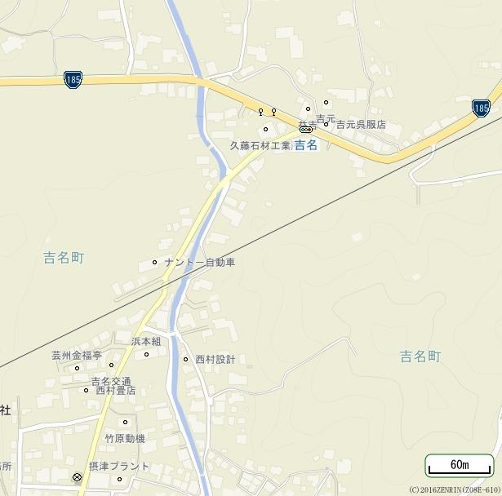
41

21-⑤

21-③
21-⑦

19-①

19-①

42

19-④

19-②

19-⑧
19-③

19-⑥

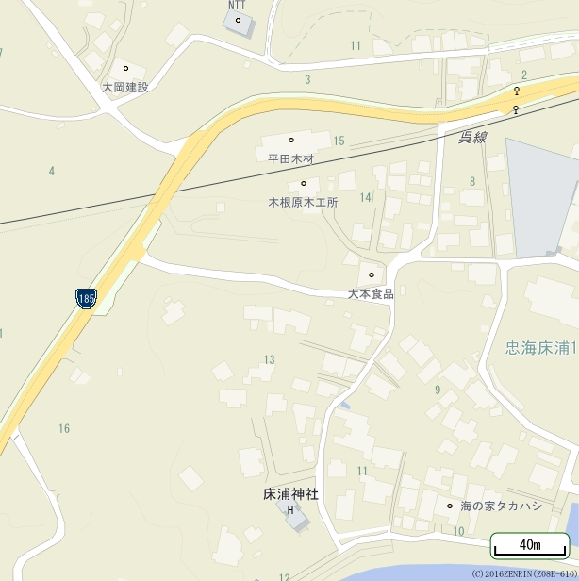
59

27-⑤

27-④

